Datos personales
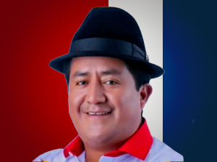

Nombres: | César Arturo
Apellidos: | Ugsha Toaquiza
Facebook: | https://www.facebook.com/cesararturo.ugshatoaquiza
Twitter: | @citigat
Descripción:

